Exercice à compléter
Commande d'articles |  |  |  |  |  |  |  | GROUPES 1 ET 2
Article | Quantité | Tarif(par unité) | Rabais(par unité) | Total | Rabais applicables
Article 1 | 5 | 245.9 |  |  | 0-9 unités | 0
Article 2 | 65 | 26.75 |  |  | 10-49 unités | 0.05
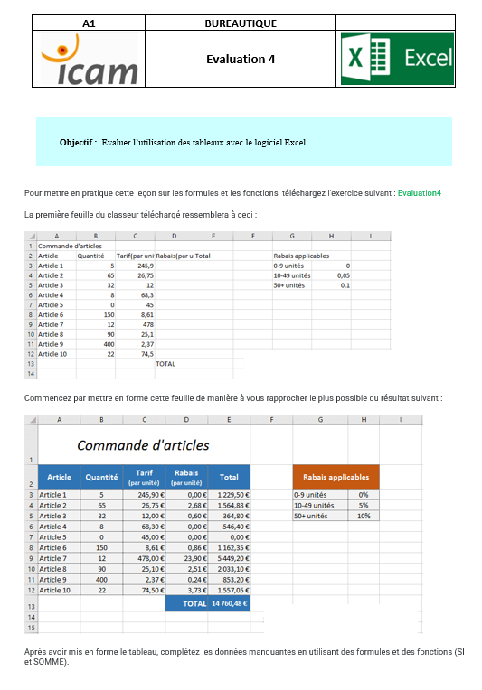
Article 3 | 32 | 12 |  |  | 50+ unités | 0.1
Article 4 | 8 | 68.3
Article 5 | 0 | 45
Article 6 | 150 | 8.61
Article 7 | 12 | 478
Article 8 | 90 | 25.1
Article 9 | 400 | 2.37
Article 10 | 22 | 74.5
 |  |  | TOTAL

 |  |  |  |  |  |  | GROUPE 1ET 2

